要項

 | AI SOCCER CLUB

藍フレッシュカップ2024

U-7大会
 | 主催：藍サッカークラブ
１．開催要項

【開催日時】 | 2024年1月20日（土）９時～15時 （試合開始１０時）
【会場】 | 三田市つつじが丘小学校
 | 〒669-1347三田市つつじが丘南３丁目８２９−１（tel:079-568-3771）
【カテゴリー】 | 1年生以下で構成する5チーム
【表彰】 | 優勝、準優勝に記念品、優秀選手賞（ＭＶＰ）各チーム1名授与
 | ・最終ゲーム終了後、チームＭＶＰを本部までご報告ください
【参加費】 | 3000円
【参加チーム】 | 箕谷FC(神戸市）、鹿の子台ＦＣ(神戸市）、旭ＦＣジュニア(小野市）
 | あかしあイレブン(三田市）、藍SC（三田市）

２．競技内容

【競技方法】 | ・８人制 試合時間：１０－５－１０分
 | ・自由交代制人数制限なし、再出場可・・・交代はセンターライン付近から
【対戦方法】 | 各５チームに分かれたリーグ戦を実施して順位を決定する。
 | ・リーグ戦は勝ち点（勝ち３・分け１・負け０）により順位を決める
 | ・勝点が同じ場合は得失点差＞総得点＞ＰＫ（３人制）の順により決める
【審判】 | ・審判のご協力をお願いします・・・割当はタイムスケジュール記載の通り
 | ・１人制で上着のみ審判服着用でお願いします
【競技規則】 | 日本サッカー協会の競技規則に準ずる。
 | 但し、オフサイドは緩めの判定とする。

３．その他・注意事項

※周辺には駐車場がありませんので、学校の駐車場をご利用下さい。極力乗合わせでお願いします。
※小学校の駐車場が満車の場合は、幼稚園横空き地（臨時駐車場）へお願いします。（地図参照）
※車の乗りれについては指定場所のみとし、通用門から駐車場までの通路への駐車及びグランド内、禁止指定場所への駐車はご遠慮願います。
※トイレ利用には、必ず備え付けのスリッパを利用してください。
※学校敷地内は駐車場含め全面禁煙です。モラルを守って頂きます様、参加者へお伝えください。
※校舎及び窓付近や壁に向かってボールを当てることは禁止です。又、石ステージの壁はタイルがはがれる為ボールを当てない様に、ご指導をお願いします。
・雨天中止の場合は、午前７時頃に連絡します。
・荷物置場、選手控え場所は各チーム毎に校舎下に設けます。（チーム名貼ります） テントは不要ですが、立てて頂いても結構です。
・各チームでスポーツ保険に加入し、負傷等については各チームで責任を持って対応して下さい。

 | ≪連絡先≫
 | 藍サッカークラブ事務局 秋田 利夫
 | Tel/fax:079-568-6209 携帯:090-7342-4664
 | 携帯メール:ai.soccer.cc@gmil.com

地図
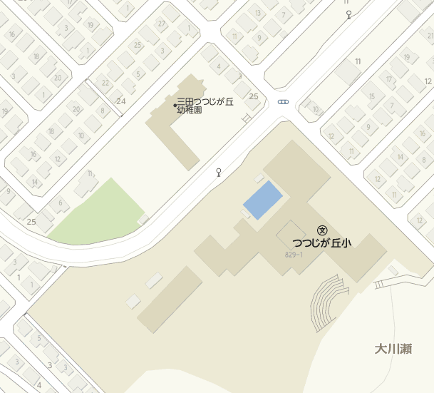

通用門
臨時
駐車場
← 駐車禁止場所 →

トイレ
校舎下
控場所
駐車場

グランド
石ステージ

